CollectiveAccess
Image | Object | Description | Date
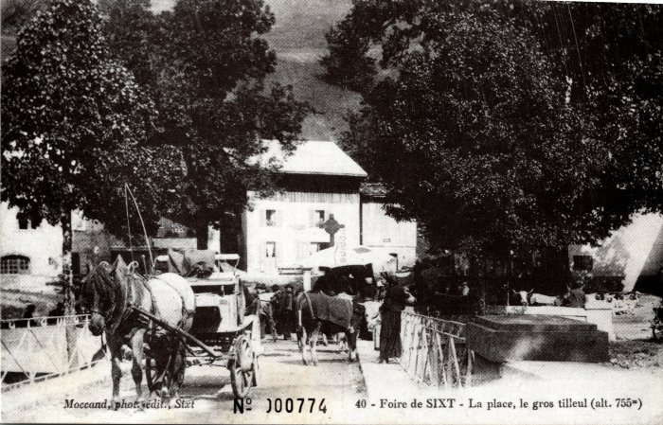 | La Foire de Sixt sur la Place (2-035) | La Foire de Sixt sur la Place
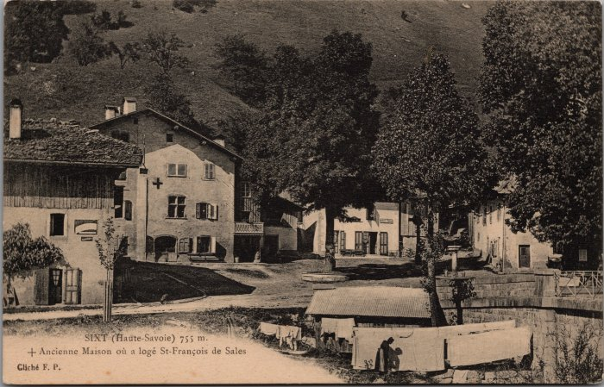 | L'ancienne Maison où a logé St François de Sales à Sixt (2-3079) | L'ancienne Maison où a logé St François de Sales à Sixt
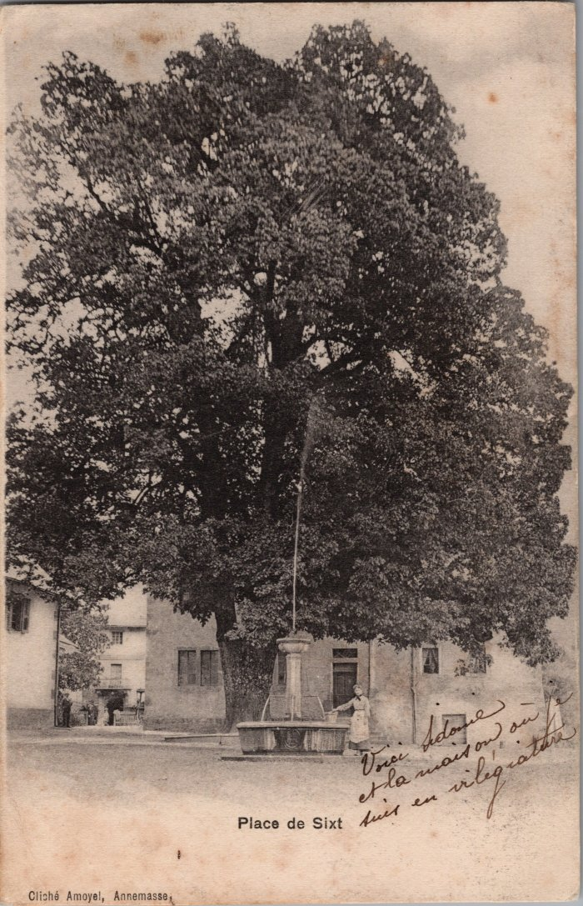
 | Photo de la Place de Sixt avec son tilleul (2-3789) | Photo de la Place de Sixt avec son tilleul
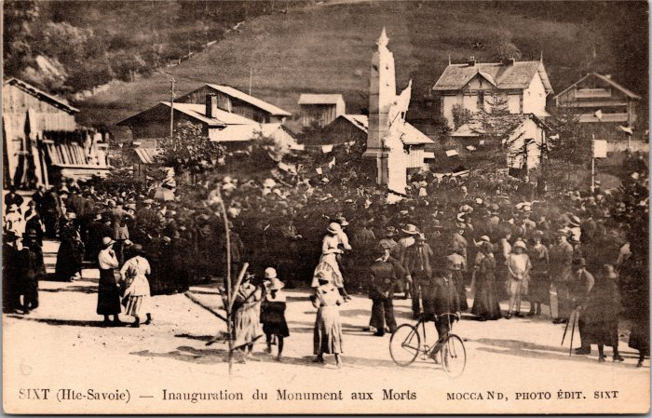 | Inauguration du Monument aux Morts à Sixt (2-3983) | Inauguration du Monument aux Morts à Sixt
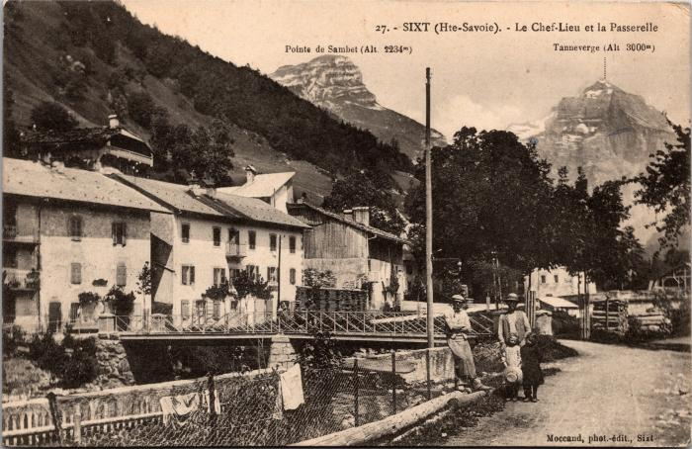 | Le Chef-lieu et la Passerelle (2-3997) | Le Chef-lieu et la Passerelle
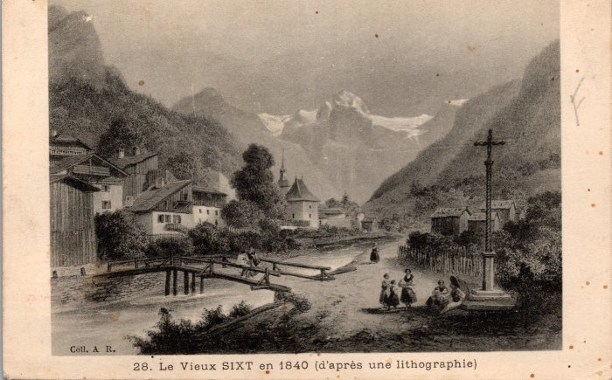 | Carte postale représentant le Vieux Sixt en 1840 d'après une lithographie (2-415) | Carte postale représentant le Vieux Sixt en 1840 d'après une lithographie
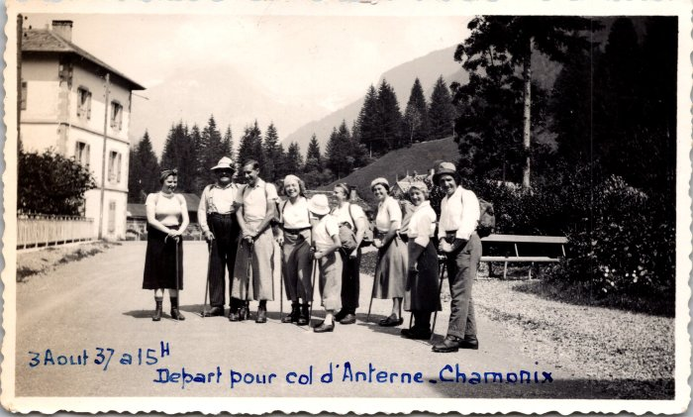 | Départ pour le col d'Anterne - Chamonix le 3 aout 1937 (2-4361) | Départ pour le col d'Anterne - Chamonix le 3 aout 1937, photo de groupe
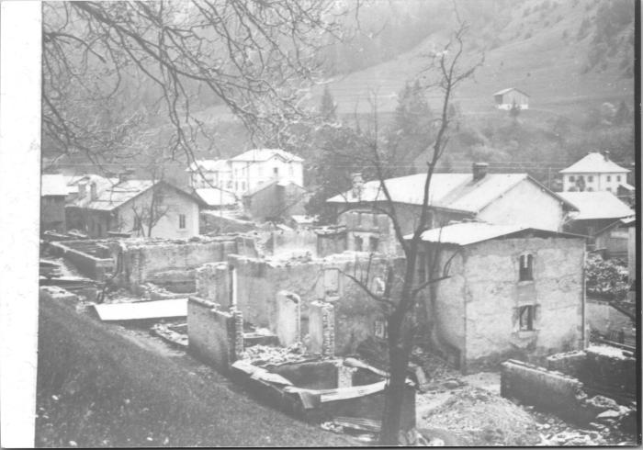 | Après l'incendie du Chef-Lieu, avril 1911 (2-4369) | Après l'incendie du Chef-Lieu, avril 1911
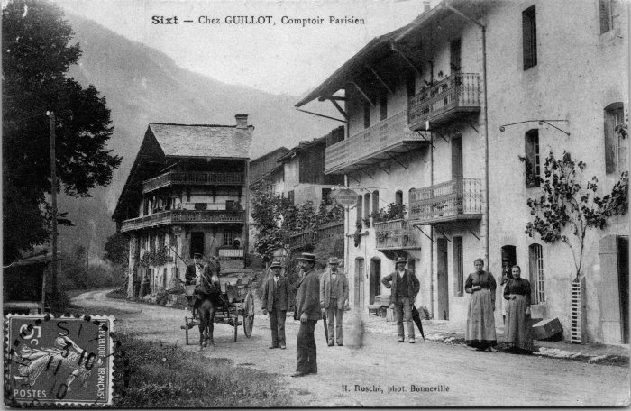 | Carte postale de Sixt, Chez GUILLOT - Comptoir Parisien (2-4537) | Carte postale de Sixt, Chez GUILLOT - Comptoir Parisien
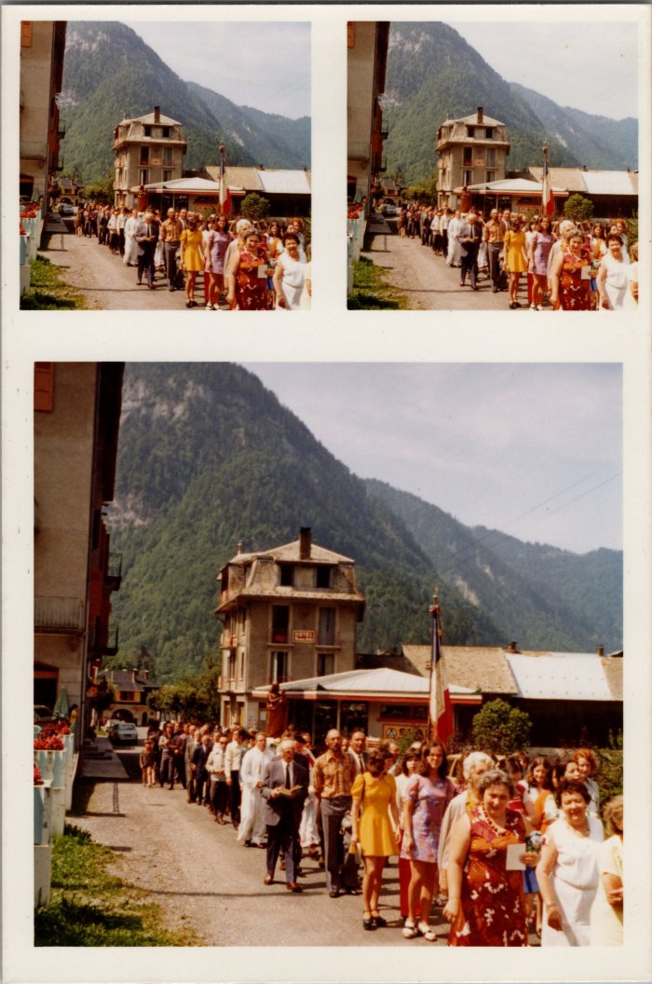
 | Procession du 15 aout (22-016) | Procession du 15 aout dans les années 70-80
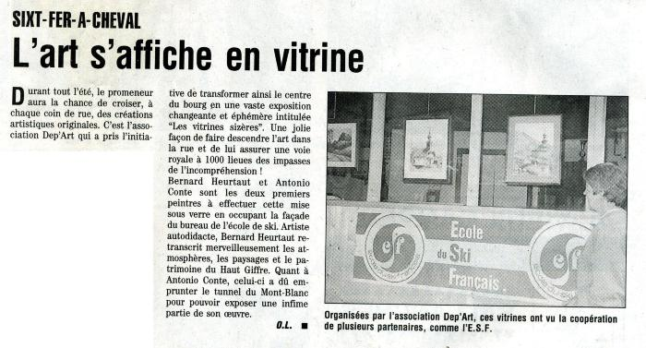 | Article de journal sur une exposition d'art à Sixt-Fer-à-Cheval le 29 juin 1997 (43-004) | Article de journal sur une exposition d'art à Sixt-Fer-à-Cheval le 29 juin 1997
 | Photos du carnaval à Sixt en février 1977 (54-001) | Photos du carnaval à Sixt en février 1977
 | Photos de l'installation du nouveau pont d'en haut (54-004) | Photos de l'installation du nouveau pont d'en haut
 | Cérémonie au monument aux morts (55-007) | Cérémonie au monument aux morts
 | Chute d'un engin dans le Giffre au pont du chef-lieu (55-008) | Chute d'un engin dans le Giffre au pont du chef-lieu
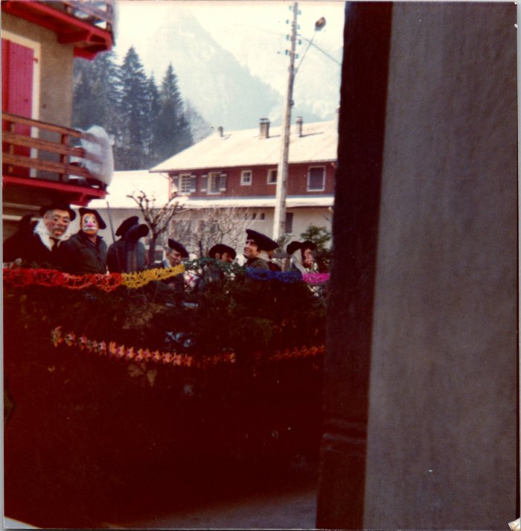 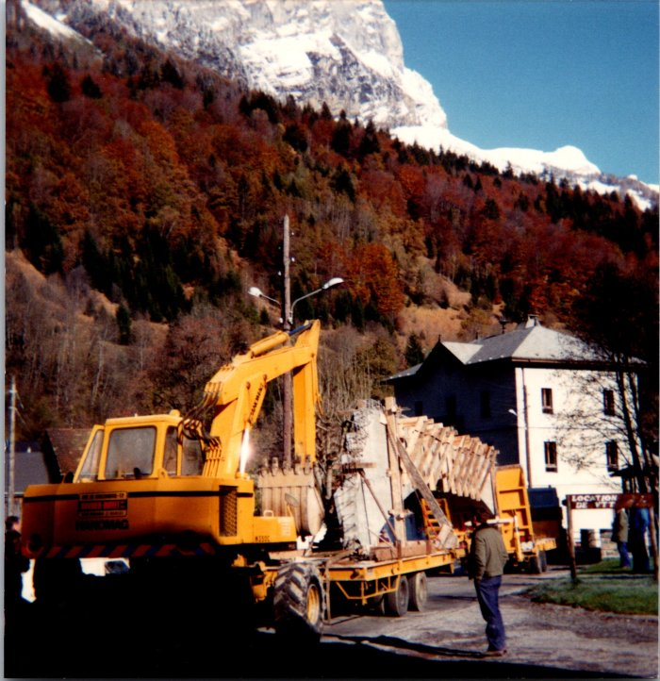 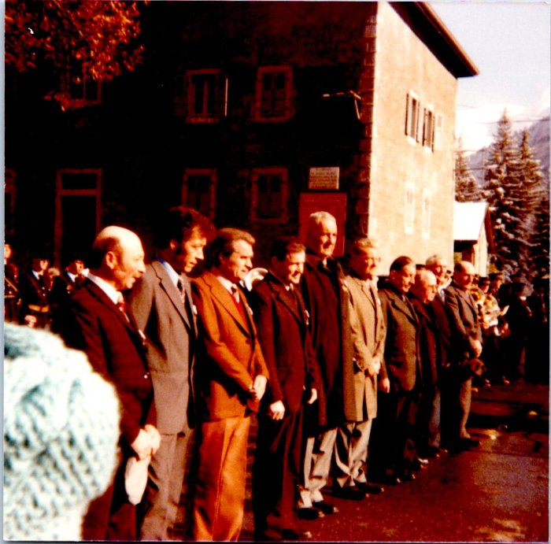 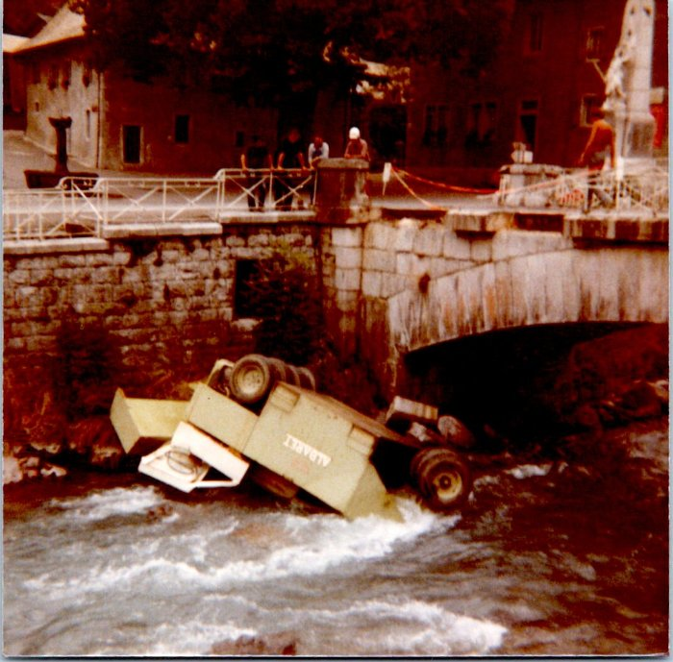 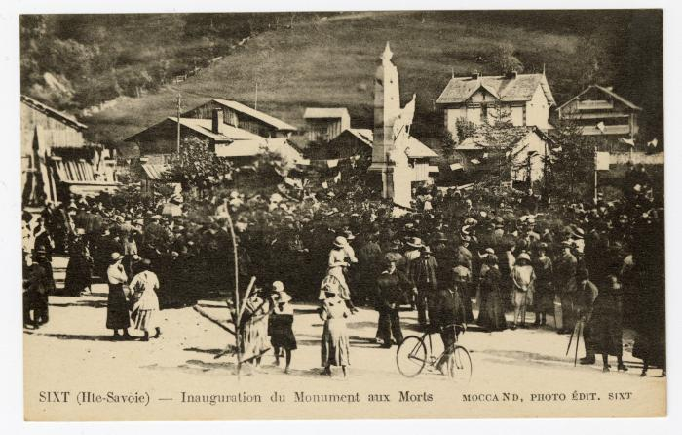 | Inauguration du Monument aux Morts sur la place (56-081) | Inauguration du Monument aux Morts sur la place
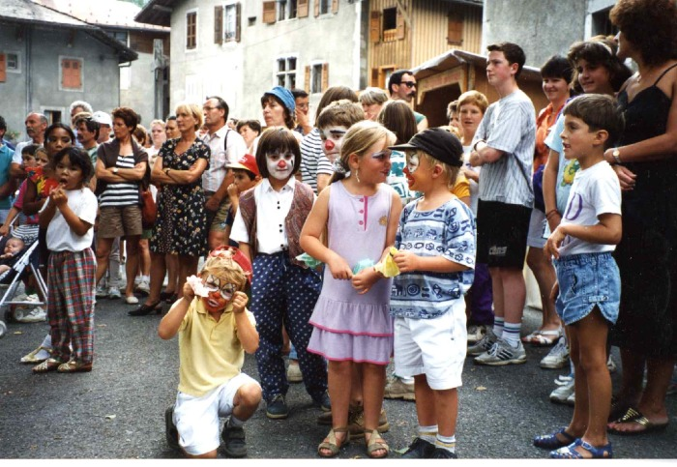 | Kermesse de Sixt (7-005) | Enfants costumés a l'occasion de La Kermesse du village de Sixt fer A Cheval Août 1995
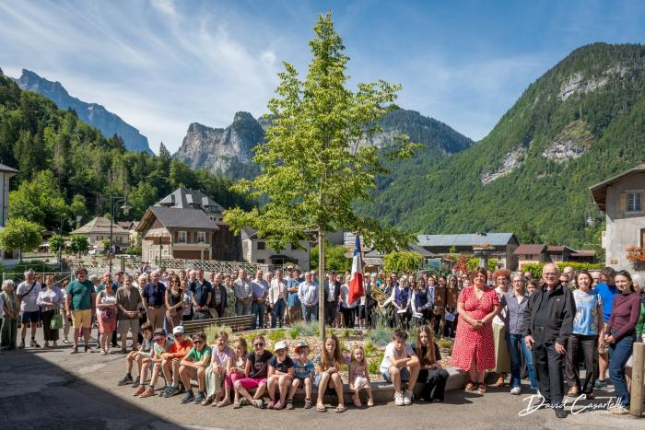 | Inauguration du nouveau tilleul juin 2026 (9-004) | Inauguration du nouveau tilleul le 14 juin 2026. En présence de Cédric Mionnet-Perdu, maire, ainsi que du conseil municipal et de Stéphane Bouvet et du précédent conseil municipal. Jusqu’en 2018 s’élevait sur la place devant le presbytère un tilleul séculaire, élément historique du Chef-lieu. D’un âge estimé localement à environ 250 ans, cet arbre constituait, avec un frêne également très ancien aujourd’hui disparu, l’épicentre de la vie du village. Encore majestueux dans les années 1990, le tilleul a par la suite commencé à décliner, intoxiqué par le sel de déneigement. La commune s’est inquiétée de l’état sanitaire de son tilleul dès 2005, constatant des signes de dessèchement de l’arbre probablement liés aux effets cumulés des pratiques de salage et de la canicule de l’été 2003. Une série de quatre expertises sont ainsi menées en 2005, 2006, 2008 et 2012. Elles sont à chaque fois accompagnées de mesures de préservation et d’élagage. La dernière expertise de 2012 conclut à une perte brutale de vitalité de l’arbre impliquant une grande fragilisation de ses tissus de soutien et une sensibilité accrue aux agents pathogènes. Elle prescrit l’abattage du tilleul dans la mesure où cet arbre n’offrait plus aucune vitalité ni aucune capacité à réitérer de nouveaux tissus vivants. Le lundi 10 décembre 2018, suite à la chute de l’une des 3 branches charpentières du tilleul historique du Chef-lieu, la mairie a pris la difficile décision d’une mise en sécurité d’urgence par la coupe de cet arbre qui présentait un risque pour la sécurité publique. La mairie de Sixt-Fer-à-Cheval, très attachée à ce symbole historique, a souhaité planter un nouveau tilleul (Tilia Platyfyllos) au même emplacement. Le jeune arbre a trouvé sa place en février 2026. Cette plantation s’inscrit dans une démarche globale de valorisation, de gestion du patrimoine naturel, paysager et architectural du village, et s’intègre à la mise en œuvre de l’opération Grand Site.

